상품제안서
송월타올 항균무지40 + 카운테스마라 3단 엠보체크 우산 2p세트 | 상품코드: S08807

 |  |  |  |  |  |  | 02-713-8555 | www.synergygift.co.kr
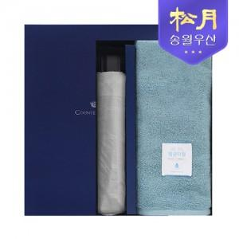

【상세/제작정보】

【인쇄/포장옵션】 | 실크, 자수 / 포장불가능

【공급단가】 | 수량 | 50~ | 100~ | 500~ | 1,000~ | 2,000~
*VAT별도 | 단가 | 13,590원 | 13,380원 | 13,070원 | 12,550원 | 12,020원

【상품 URL】 | https://www.synergygift.co.kr:443/src/goods_detail.php?gdno=17443

